Escala de tiempo
Nombre de la tarea | Fecha de inicio | Fecha final | Duración (días) | Siguiente pestaña para el diagrama de Chart →
Fecha de inicio | 2014-09-21 | 2014-09-30 | 9
Preparación | 2014-10-01 | 2014-10-06 | 5 | O haga clic aquí para crer una Escala de tiempo de construcción en Smartsheet
Demolición | 2014-10-06 | 2014-10-24 | 18
Excavación | 2014-10-25 | 2014-10-29 | 4
Concreto | 2014-11-01 | 2014-11-13 | 12
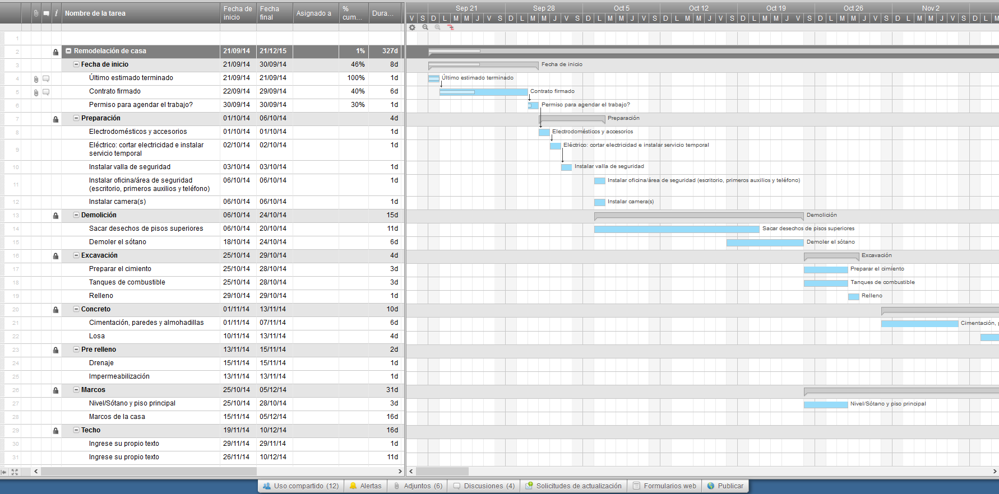
Pre relleno | 2014-11-13 | 2014-11-15 | 2
Marcos | 2014-10-25 | 2014-12-05 | 41
Techo | 2014-11-19 | 2014-12-10 | 21
Plomería | 2014-10-29 | 2014-12-09 | 41
Ventanas | 2014-11-22 | 2014-12-15 | 23
HVAC | 2014-11-29 | 2014-12-20 | 21
Eléctrico | 2014-12-10 | 2014-12-22 | 12
A/V | 2014-12-10 | 2014-12-15 | 5
Protección de la casa | 2014-12-27 | 2014-12-30 | 3
Aislamiento | 2014-12-03 | 2014-12-21 | 18
Paneles de yeso | 2015-01-03 | 2015-01-23 | 20
Piedra exterior | 2015-01-03 | 2015-01-17 | 14
Trabajo exterior | 2015-01-04 | 2015-01-13 | 9
Piso del cuarto del calentador y lavandería | 2015-02-16 | 2015-03-11 | 23
Pisos de madera | 2015-01-19 | 2015-03-10 | 50
Azulejo | 2015-02-03 | 2015-02-14 | 11
Gabinetes | 2015-01-18 | 2015-03-06 | 47
Plomería - poner lavamanos | 2015-02-16 | 2015-02-23 | 7
Puertas interiores | 2015-02-25 | 2015-03-09 | 12
Carpintería | 2015-02-15 | 2015-02-17 | 2
Pintura interior | 2015-02-28 | 2015-04-14 | 45
Mostradores de piedra | 2015-03-21 | 2015-03-31 | 10
Buffer | 2015-02-28 | 2015-03-10 | 10
Terraza | 2015-02-28 | 2015-03-18 | 18
Puertas interiores | 2015-05-03 | 2015-05-13 | 10
Electrodomésticos | 2015-05-02 | 2015-05-03 | 1
Plomería | 2015-05-02 | 2015-05-05 | 3
Eléctrico | 2015-05-03 | 2015-05-11 | 8
Vidrio del baño | 2015-05-09 | 2015-05-13 | 4
Puerta del garaje | 2015-05-13 | 2015-05-18 | 5
Inspección final | 2015-05-02 | 2015-05-02 | 0
Recoger y guardar | 2015-05-09 | 2015-06-05 | 27
Limpieza de la casa | 2015-05-29 | 2015-06-10 | 12
Finalizado | 2015-06-01 | 2015-06-01 | 0

Diagrama de Gantt
 | Start Date | Duration
Fecha de inicio | 9/21/2014 | 9
Preparación | 10/1/2014 | 5
Demolición | 10/6/2014 | 18
Excavación | 10/25/2014 | 4
Concreto | 11/1/2014 | 12
Pre relleno | 11/13/2014 | 2
Marcos | 10/25/2014 | 41
Techo | 11/19/2014 | 21
Plomería | 10/29/2014 | 41
Ventanas | 11/22/2014 | 23
HVAC | 11/29/2014 | 21
Eléctrico | 12/10/2014 | 12
A/V | 12/10/2014 | 5
Protección de la casa | 12/27/2014 | 3
Aislamiento | 12/3/2014 | 18
Paneles de yeso | 1/3/2015 | 20
Piedra exterior | 1/3/2015 | 14
Trabajo exterior | 1/4/2015 | 9
Piso del cuarto del calentador y lavandería | 2/16/2015 | 23
Pisos de madera | 1/19/2015 | 50
Azulejo | 2/3/2015 | 11
Gabinetes | 1/18/2015 | 47
Plomería - poner lavamanos | 2/16/2015 | 7
Puertas interiores | 2/25/2015 | 12
Carpintería | 2/15/2015 | 2
Pintura interior | 2/28/2015 | 45
Mostradores de piedra | 3/21/2015 | 10
Buffer | 2/28/2015 | 10
Terraza | 2/28/2015 | 18
Puertas interiores | 5/3/2015 | 10
Electrodomésticos | 5/2/2015 | 1
Plomería | 5/2/2015 | 3
Eléctrico | 5/3/2015 | 8
Vidrio del baño | 5/9/2015 | 4
Puerta del garaje | 5/13/2015 | 5
Inspección final | 5/2/2015 | 0
Recoger y guardar | 5/9/2015 | 27
Limpieza de la casa | 5/29/2015 | 12
Finalizado | 6/1/2015 | 0

